Sheet1
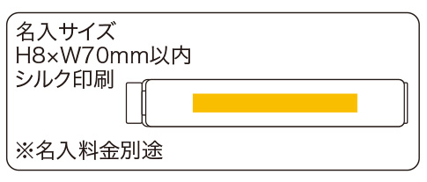
提 案 書

マグネットフードクリップ1P |  | 参考上代 | ¥90 | 販売価格
 |  | （税別） |  | （税別）
【JAN】 | 4562121886445
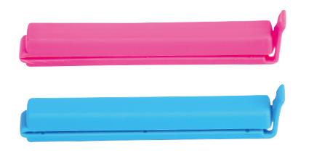 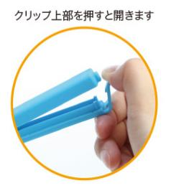 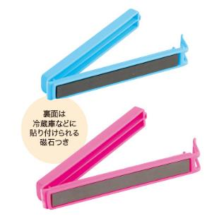 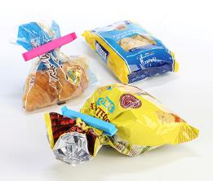 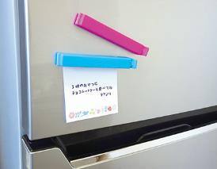 |  |  | 【商品番号】 7155 【本体サイズ】 110×15×20ｍｍ・13ｇ 【パッケージサイズ】 40×135×20ｍｍ・16ｇ 【個装形態】 ポリ袋入 【色・柄】 ブルー・ピンク（色指定不可） 【材質】 ポリプロピレン・磁石 【入数】 600 【商品説明】 冷蔵庫などにくっつけておける便利なマグネットフードクリップ 【生産国】 中国

